상품제안서
뉴 브라운앤프렌즈 매직 보풀제거기 | 상품코드: F21196

 |  |  |  |  |  |  | 02-412-0044 | www.easy1.co.kr
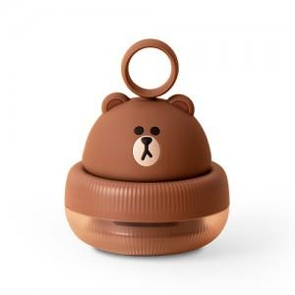

【상세/제작정보】

【인쇄/포장옵션】 | 스티커 / 포장지포장

【공급단가】 | 수량 | 50~ | 100~ | 500~ | 1,000~ | 2,000~
*VAT별도 | 단가 | 20,860원 | 20,090원 | 19,310원 | 18,540원 | 18,080원

【상품 URL】 | https://dev.easy1.co.kr:443/src/goods_detail.php?gdno=21196

